상품제안서
[iLAB] 아이랩 윈드 블라스터 에어건 청소기 140,000RPM | 상품코드: F32816

 |  |  |  |  |  |  | 02-412-0044 | www.easy1.co.kr
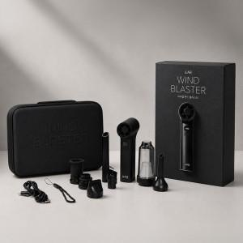

【상세/제작정보】 | * 140,000RPM 초고속 BLDC 모터의 압도적인 성능 * 강력한 송풍과 흡입을 동시에 갖춘 2in1 멀티 에어 솔루션 * 6종 노즐로 청소부터 에어매트 공기 주입까지 완벽 지원 * 8,000Pa 강력 흡입력으로 미세먼지까지 깔끔하게 제거 * 300g 초경량 바디로 뛰어난 휴대성 제공 * 전용 파우치와 카라비너 구성으로 언제 어디서나 간편하게 * LED 라이트와 USB-C 충전으로 편의성 극대화 * 일상, 차량, 캠핑, 사무실까지 활용 가능한 올인원 에어건

【인쇄/포장옵션】 | 레이저 / 개별 종이케이스

【공급단가】 | 수량 | 30~ | 50~ | 100~ | 300~ | 500~
*VAT별도 | 단가 | 46,800원 | 46,020원 | 44,850원 | 44,060원 | 42,900원

【상품 URL】 | https://easy1.co.kr:443/src/goods_detail.php?gdno=32816

